ALVENARIA
PAREDES E PAINÉIS
Data | 2024-06-26
Arquivo base | -

ALVENARIA

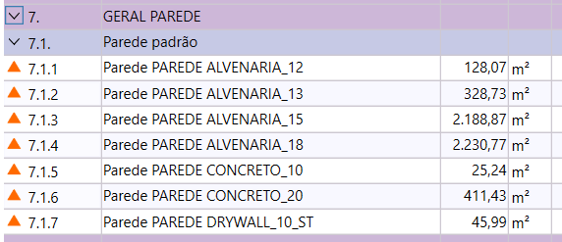
Descrição | Parâmetro |  | Quantidade |  | Preço unitário | Valor total | Observação | MT | MT Total | MO | MO Total
Bloco de 09 | 0.60 | m² / AE | 128.07 | m² | R$ 30.92 | R$ 3,959.92 |  | R$ 30.92 | 3,959.92 |  | -
Bloco de 11,5 | 0.60 | m² / AE | 328.73 | m² | R$ 35.67 | R$ 11,725.80 |  | R$ 35.67 | 11,725.80 |  | -
Bloco de 14 | 0.80 | m² / AL | 4,419.64 | m² | R$ 41.18 | R$ 182,000.78 |  | R$ 41.18 | 182,000.78 |  | -
Bloco de 19 | 0.80 | m² / AL |  | m² | R$ 53.02 | R$ - |  | R$ 53.02 | - |  | -
Alvenaria escadas | 0.18 | m² / AC |  | m² | R$ 82.96 | R$ - |  | R$ 82.96 | - |  | -
Alvenaria refratárias | 1.75 | m² * CHU | 36.75 | m² | R$ 310.00 | R$ 12,531.75 |  | R$ 310.00 | 11,392.50 |  | -
Cobogó |  |  | 49.77 | m² | R$ 309.53 | R$ 16,944.34 |  | R$ 309.53 | 15,403.94 |  | -
Drywall tipo RU | 1.65 | m² / APT*(NPT+2ND) |  | m² | R$ 270.00 | R$ - |  | R$ 270.00 | - |  | - | Terceiro
Drywall tipo ST | 1.65 | m² / APT*(NPT+2ND) | 45.99 | m² | R$ 250.00 | R$ 11,497.50 |  | R$ 250.00 | 11,497.50 |  | - | Terceiro
Serviços complementares | 12.50 | R$ / m² | 4,876.44 | m² | R$ 10.60 | R$ 56,859.29 |  | R$ 10.60 | 51,690.26 |  | -
Mão de obra | 35.00 | R$ / m² | 4,876.44 | m² | R$ 48.00 | R$ 234,069.12 |  |  | - | R$ 48.00 | 234,069.12 | Emp
TOTAL |  |  |  |  |  | R$ 529,588.50

TOTAL ALVENARIA |  |  |  |  |  | R$ 529,588.50 | R$ 145.78

 |  |  |  |  |  | R$ 481,444.09 | 132.52773072

